手順書
操作手順書 |  |  |  |  | 作成日時：2019/08/07-19:05:57

 | １．操作環境

 |  |  | シナリオファイル名 | C:\Users\Administrator\Desktop\動作確認手順\入金日記帳.winsnr

 | ２．操作手順

 |  | ２．１．シナリオ：入金日記帳
 |  |  | ２．１．１． [入金日記帳 ]ウィンドウ |  |  | 確認日 | 結果
 |  |  | 画面 | 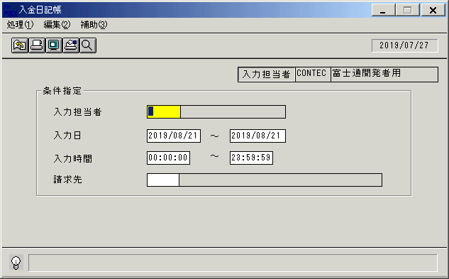
 |  |  | 操作内容 | 「入金日記帳 」ウィンドウを、初期表示します。

 |  |  | ２．１．２． [入金日記帳 ]ウィンドウ |  |  | 確認日 | 結果
 |  |  | 画面 | 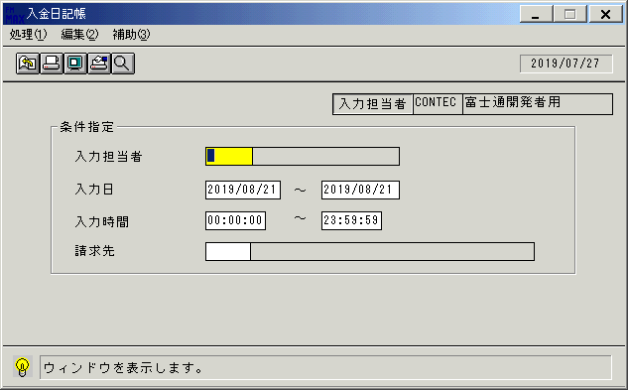
 |  |  | 操作内容 | 「入金担当者」にフォーカス後、検索ボタンを押します。

 |  |  | ２．１．３． [入金日記帳 ]ウィンドウ - [入力担当者一覧 ]ウィンドウ |  |  | 確認日 | 結果
 |  |  | 画面 | 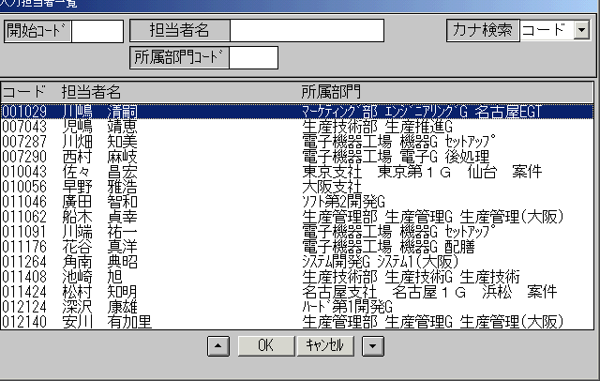
 |  |  | 操作内容 | 「入力担当者一覧 」ウィンドウが初期表示されます。

 |  |  | ２．１．４． [入金日記帳 ]ウィンドウ - [入力担当者一覧 ]ウィンドウ |  |  | 確認日 | 結果
 |  |  | 画面 | 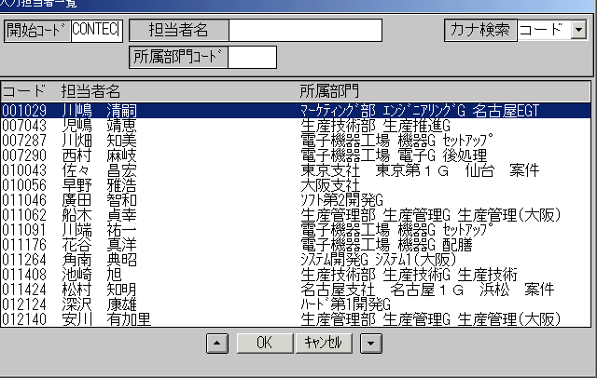
 |  |  | 操作内容 | 「開始コード」を入力し、Enterボタンを押します。

 |  |  | ２．１．５． [入金日記帳 ]ウィンドウ - [入力担当者一覧 ]ウィンドウ |  |  | 確認日 | 結果
 |  |  | 画面 | 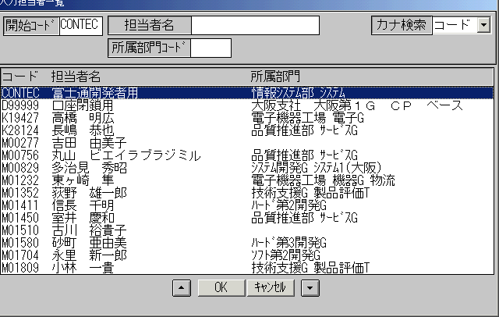
 |  |  | 操作内容 | レコードを選択し、「ＯＫ」を押します。

 |  |  | ２．１．６． [入金日記帳 ]ウィンドウ |  |  | 確認日 | 結果
 |  |  | 画面
 |  |  | 操作内容 | 「入力日」を変更します。

 |  |  | ２．１．７． [入金日記帳 ]ウィンドウ |  |  | 確認日 | 結果
 |  |  | 画面 | 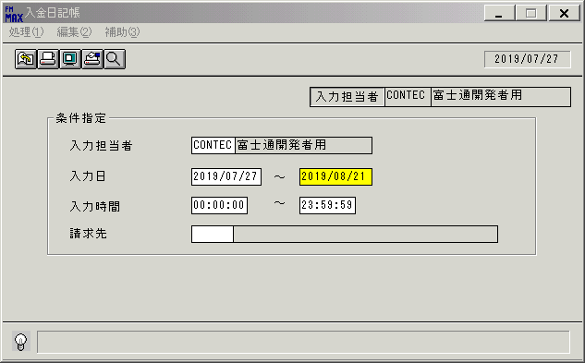
 |  |  | 操作内容 | 変更後、Enterボタンを押します。

 |  |  | ２．１．８． [入金日記帳 ]ウィンドウ - [入金日記帳･ﾚﾎﾟｰﾄ ]ウィンドウ |  |  | 確認日 | 結果
 |  |  | 画面 | 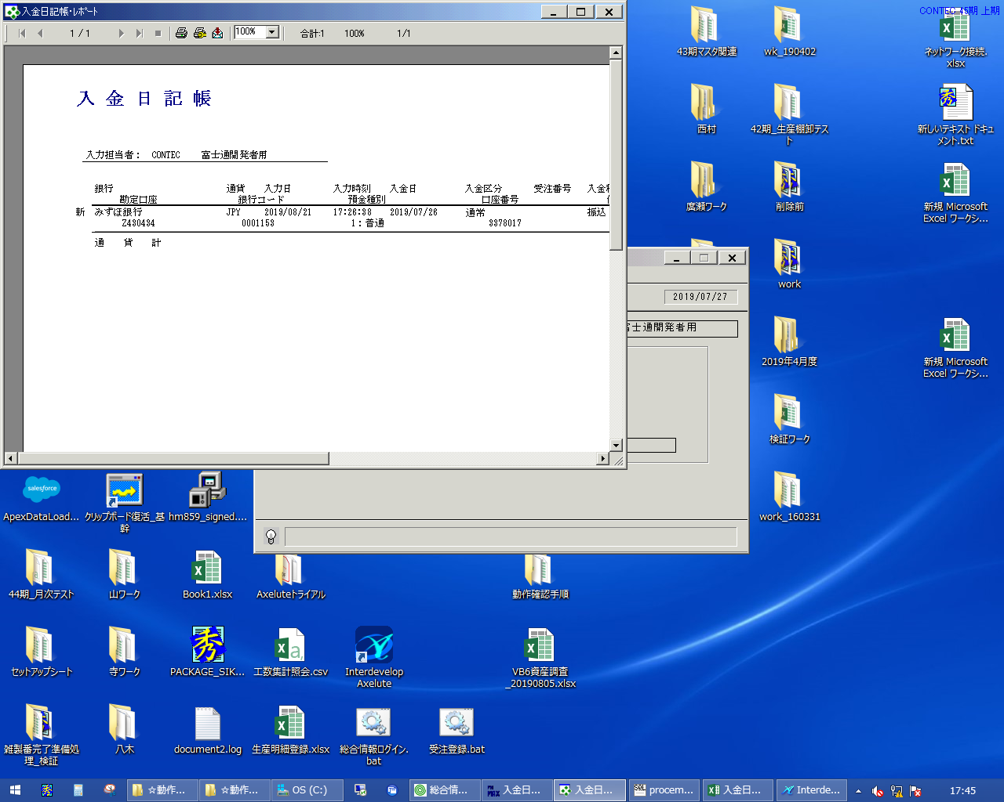
 |  |  | 操作内容 | 「入金日記帳･ﾚﾎﾟｰﾄ 」ウィンドウが表示されます。×ボタンを押して閉じます。

 |  |  | ２．１．９． [入金日記帳 ]ウィンドウ |  |  | 確認日 | 結果
 |  |  | 画面 | 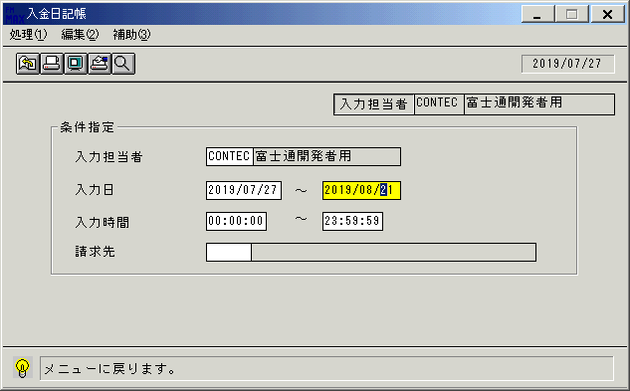
 |  |  | 操作内容 | 検索画面に戻ります。

 |  |  | ２．１．１０． [入金日記帳 ]ウィンドウ |  |  | 確認日 | 結果
 |  |  | 画面 | 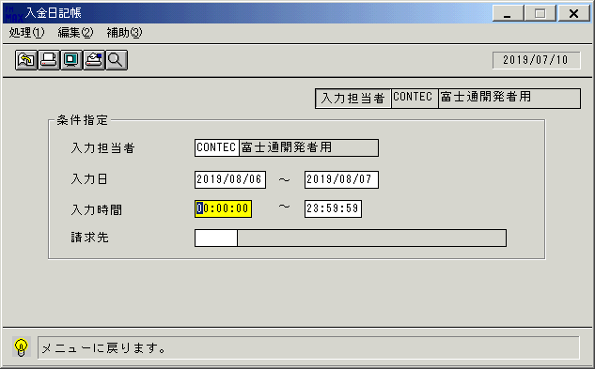
 |  |  | 操作内容 | 終了ボタンを押します。

 |  |  | ２．１．１１． [入金日記帳 ]ウィンドウ |  |  | 確認日 | 結果
 |  |  | 画面 | 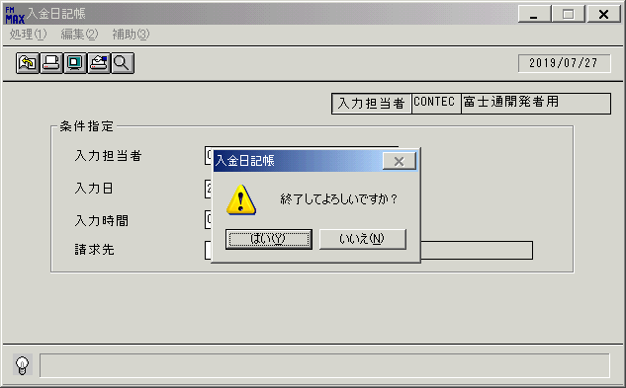
 |  |  | 操作内容 | 「はい」を押して処理を終了します。

画面レイアウト
画面レイアウト |  |  |  |  |  | 名称 |  | 入金日記帳 |  |  | 名称 |  |  |  | 変更履歴 | Ｖｅｒ． | 年月日 |  | 作成者 | Ｖｅｒ． | 年月日 | 作成者
 |  |  |  |  |  |  |  |  |  |  |  |  |  |  |  | 1.06 | 2006-07-19 |  | FJCL)齊藤 | 2.00 | 2007-01-09 | FJCL)齊藤
 |  |  |  |  |  | ＩＤ |  | URKPR51 |  |  | ＩＤ |  |  |  |  | 1.07 | 2006-08-29 |  | FJCL)齊藤
 |  |  |  |  |  |  |  |  |  |  |  |  |  |  |  | 1.08 | 2006-11-01 |  | FJCL)齊藤

名称
ＩＤ
画面
ＩＤ
名称
／
 |  |  |  |  |  |  |  |  |  |  |  | ＜利用部門＞
 |  |  |  |  |  |  |  |  |  |  |  |  | ・財務部門
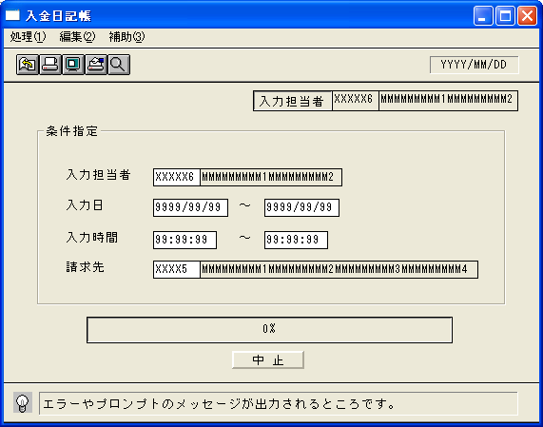

 |  |  |  |  |  |  |  |  |  |  |  | ＜用途／目的＞
 |  |  |  |  |  |  |  |  |  |  |  |  | ・入力担当者ごとに、入力した内容の確認を行うために使用する。

 |  |  |  |  |  |  |  |  |  |  |  | ＜機能＞
 |  |  |  |  |  |  |  |  |  |  |  |  | ・指定した出力条件を元に、入金情報から該当データを取得し印刷する。
 |  |  |  |  |  |  |  |  |  |  |  |  | ・伝票単位に表示する。
 |  |  |  |  |  |  |  |  |  |  |  |  | ・赤黒機能あり。→共通仕様書を参照。

 |  |  |  |  |  |  |  |  |  |  |  |  | ・入力担当者、請求先の入力時、マスタに無い場合はエラー

＜機能概要＞
出力方式 | 一括 |  |  |  |  |  |  |  |  |  |  | ソート条件 |  | 入力担当者コード／通貨／銀行コード／入力日／入力時間／入金日
出力ｻｲｸﾙ | 随時 |  |  |  |  |  |  |  |  |  |  | (指定無しは 昇順)
範囲指定 |  | 項目名 | 開始 | 終了 | 単一 |  | 検索Ｗ |  | № | 備考
 | 1 | 入力担当者(ｺｰﾄﾞ) |  |  | ○ |  | ○ |  | 11 | 初期値 空白（全件） |  | 集計 |  | 通貨 |  |  |  | ＜その他＞
 | 2 | 入力日 | ○ | ○ |  |  | ○ |  | 09 | 初期値 開始:運用日 終了:運用日
 | 3 | 入力時間 | ○ | ○ |  |  |  |  |  | 初期値 開始:00:00:00 終了:23:59:59
 |  |  |  |  |  |  |  |  |  | 初期値 開始:ｼｽﾃﾑ日付 終了:ｼｽﾃﾑ日付
 | 4 | 請求先（コード） |  |  | ○ |  | ○ |  | 29 | 初期値 空白（全件） |  | 改頁条件 |  | 入力担当者コード
 | 5
 | 6
 | 7 |  |  |  |  |  |  |  |  |  |  | 用紙ｻｲｽﾞ |  | B4ヨコ
 | 8
 | 9

